2026-02-13
規制番号 名称 |  |  |  |  | 02-0097 |  | 西教寺前 |  |  |  | (UD-TTR) |  | 運 用 開始日時 |  | 2026-02-13 |  |  |  | 製造番号 |  | K0000010
 |  |  |  |  |  |  |  |  |  |  |  |  |  |  |  |  |  |  | 製造年月 |  | 2025-12-01
管制番号 名称 |  |  |  |  | 20097 |  | 西教寺前 |  |  |  | 1012号「版6」 |  |  |  | 23:14:00 |  |  | ～
 |  |  |  |  |  |  |  |  |  |  |  |  |  |  |  |  |  |  | メーカー |  | 日本信号 |  |  | Int№： | 823
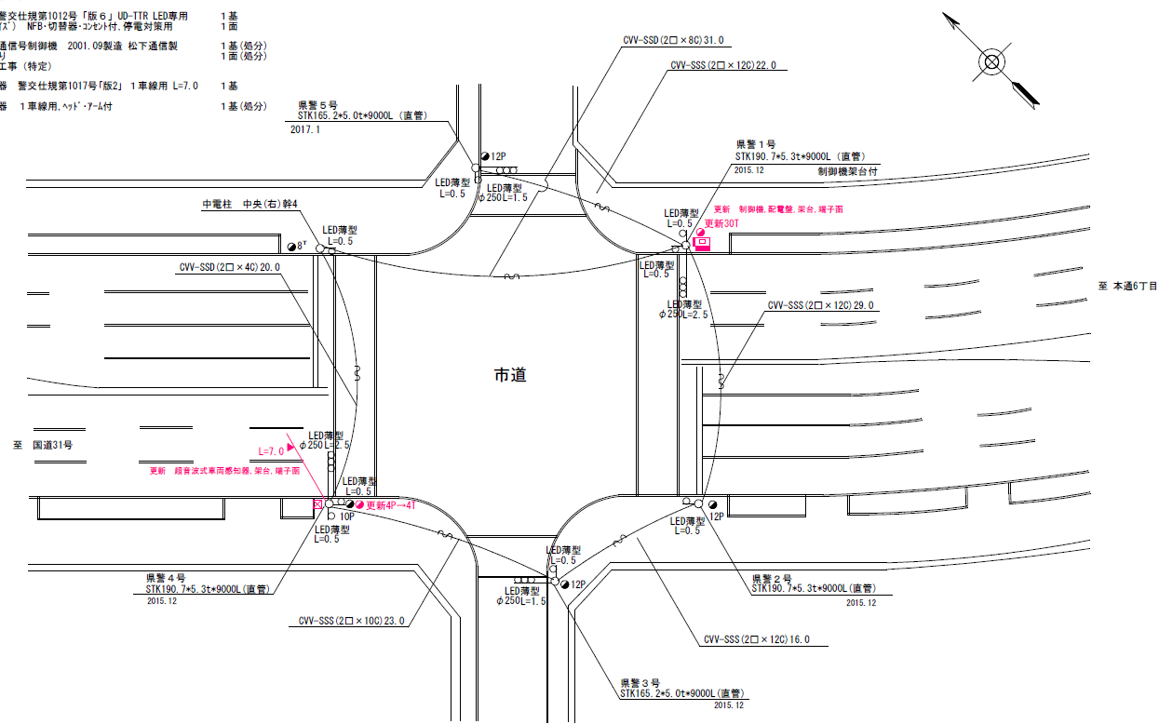

34.7m
39.7m

ステータス機能
S3:閃光
 |  |  |  |  |  |  |  |  |  |  |  |  |  |  |  |  |  |  |  |  |  |  |  | 50 | 13.888888889 | 34.7 | 2.5
 |  |  |  |  |  |  |  |  |  |  |  |  |  |  |  |  |  |  |  |  |  |  |  | 30 | 8.3333333333 | 39.7 | 4.8
ステップ番号 |  |  |  | 1 | 2 | 3 | 4 | 5 | 6 | 7 | 8 | 9 | 10 | 11 | 12 | 13 | 14 | 15 | 16 | 17 | 18 | 19 | 20
ステップ名称 |  |  |  | 1PG | 1PW | 1 G | 1 Y | 1 R | 2PG | 2PW | 2 G | 2 Y | 2 R
流 動 図
6.8m
9.1m
歩灯2
歩灯2
22.7m
歩灯2
22.7m
歩灯2
EC6680K+34001001
EC6680K-6229
PD1220A V4.03
１Ｐ |  | [ 1P ]
１ |  | [ 1V ]
２Ｐ |  | [ 2P ]
２ |  | [ 2V ]

ＰＵ |  |  |  | 109 |  |  |  |  | 109
ＰＬ | ( | 63秒 | ) | 10 | 5 | 2 | 3 | 3 | 23 | 8 | 2 | 3 | 4 |  |  |  |  |  |  |  |  |  |  | 120 | 102
保安秒時 | ( | 140秒 | ) | 71 | 5 | 2 | 3 | 3 | 39 | 8 | 2 | 3 | 4 |  |  |  |  |  |  |  |  |  |  | 140 | 120
最長時間（秒） |  |  |  | 110 | 110 | 110 | 10 | 10 | 110 | 110 | 110 | 10 | 10
最短時間（秒） |  |  |  | 6 | 0.95 | 0.95 | 0.95 | 0.95 | 6 | 0.95 | 0.95 | 0.95 | 0.95
ＡＢ連動出力

250097
規制番号 名称 |  |  |  |  | 2-0097 |  | 西教寺前 |  |  |  |  |  | 運 用 |  | H.13年10月30日 |  |  |  | 製造番号 |  | 1B0935
管制番号 名称 |  |  |  |  | 250097 |  | 西教寺前 |  |  |  | （ＵＣ形） |  | 開始日時 |  | 11:25:00 |  |  | ～ | 製造年月 |  | 平成13年 9月

至 中央７丁目
至 本通り６丁目
 |  |  |  |  | 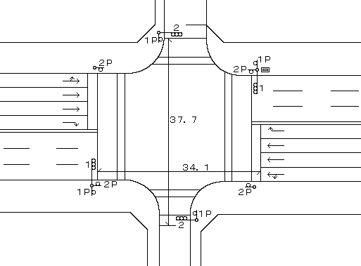

ステータス機能
S3:閃光
その他
シリアル／パス端子

ステップ番号 |  |  |  | 1 | 2 | 3 | 4 | 5 | 6 | 7 | 8 | 9 | 10 | 11 | 12 | 13 | 14 | 15 | 16 | 17 | 18 | 19 | 20
ステップ名称 |  |  |  | 1PG | 1PW | 1 G | 1 Y | 1 R | 2PG | 2PW | 2 G | 2 Y | 2 R
流 動 図
6.3m
8.9m
歩灯2
歩灯2
22.5m
歩灯2
22.5m
歩灯2
１Ｐ |  | [ 1P ]
１ |  | [ 1V ]
２Ｐ |  | [ 2P ]
２ |  | [ 2V ]

最終指定 |  |  |  |  |  |  |  | ○ |  |  |  |  | ○ | スプリット数： |  | 2
可変指定 |  |  |  | ○ |  |  |  |  | ○
保安秒時 | ( | 100秒 | ) | 47 | 5 | 2 | 3 | 3 | 23 | 8 | 2 | 3 | 4
最長時間（秒） |  |  |  | 110 | 110 | 110 | 10 | 10 | 110 | 110 | 110 | 10 | 10
最短時間（秒） |  |  |  | 6 | 0.95 | 0.95 | 0.95 | 0.95 | 6 | 0.95 | 0.95 | 0.95 | 0.95
ＡＢ連動出力 |  |  |  | A | B | B | B | B | B | A | A | A | A

